Инструкция
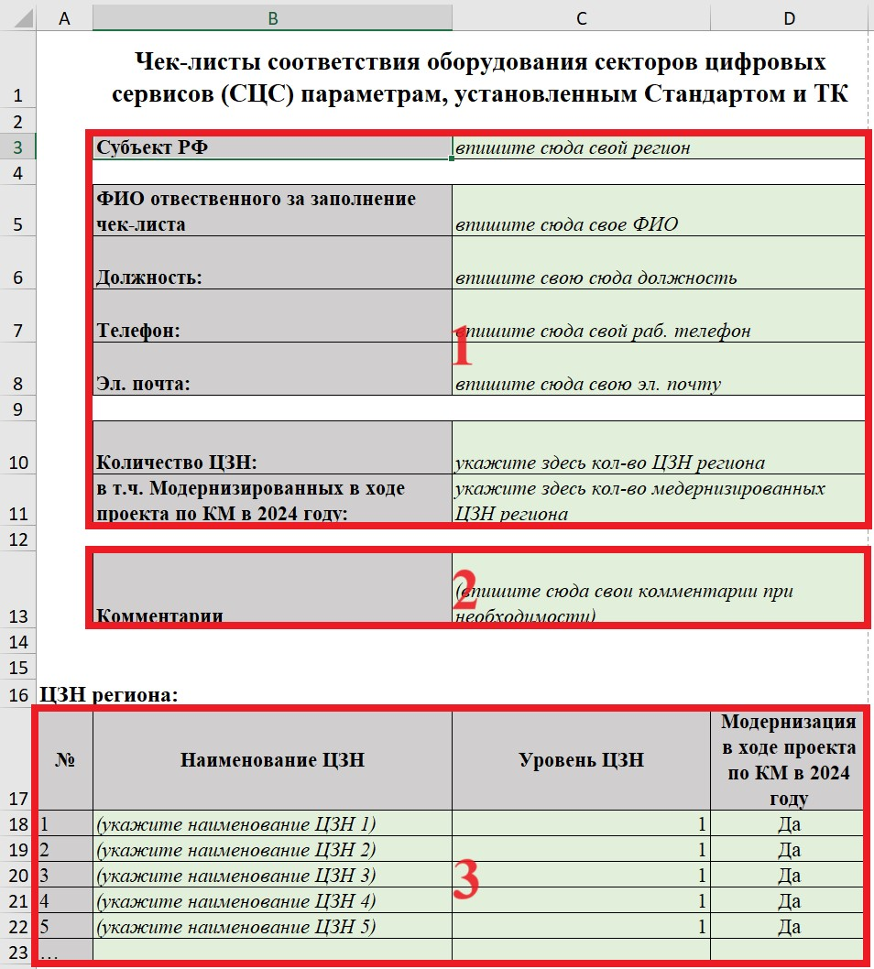
Шаг | Действие | Комментарии | Скрин
Откройте вкладку "Общая информация"
1 | Заполните общие сведения по своему региону: - регион - ФИО и контактные данные отвественного за заполнение чек-листа по региону - количество ЦЗН - количество ЦЗН, участвующих в модернизации в рамках регионального проекта по комплексной модернизации в 2024 году | Заполняйте только ячейки выделенные светло-зеленым цветом
2 | Заполните поле для комментариев При необходимости внесите комментарии по данному ЦЗН, которые могут раскрыть особенности работы СЦС, повлиять на принятие положительного заключения по прохождению КТ и т.д.
3 | Занесите информацию по всем ЦЗН региона: - наименование ЦЗН - уровень - модернизация в рамках регионального проекта по комплексной модернизации в 2024 году
Продублируйте вкладку ЦЗН 1 в соотвествии с количеством ЦЗН региона, пронумеруйте в соотвествии с таблицей заполненной на шаге 2
Откройте вкладку "ЦЗН 1"
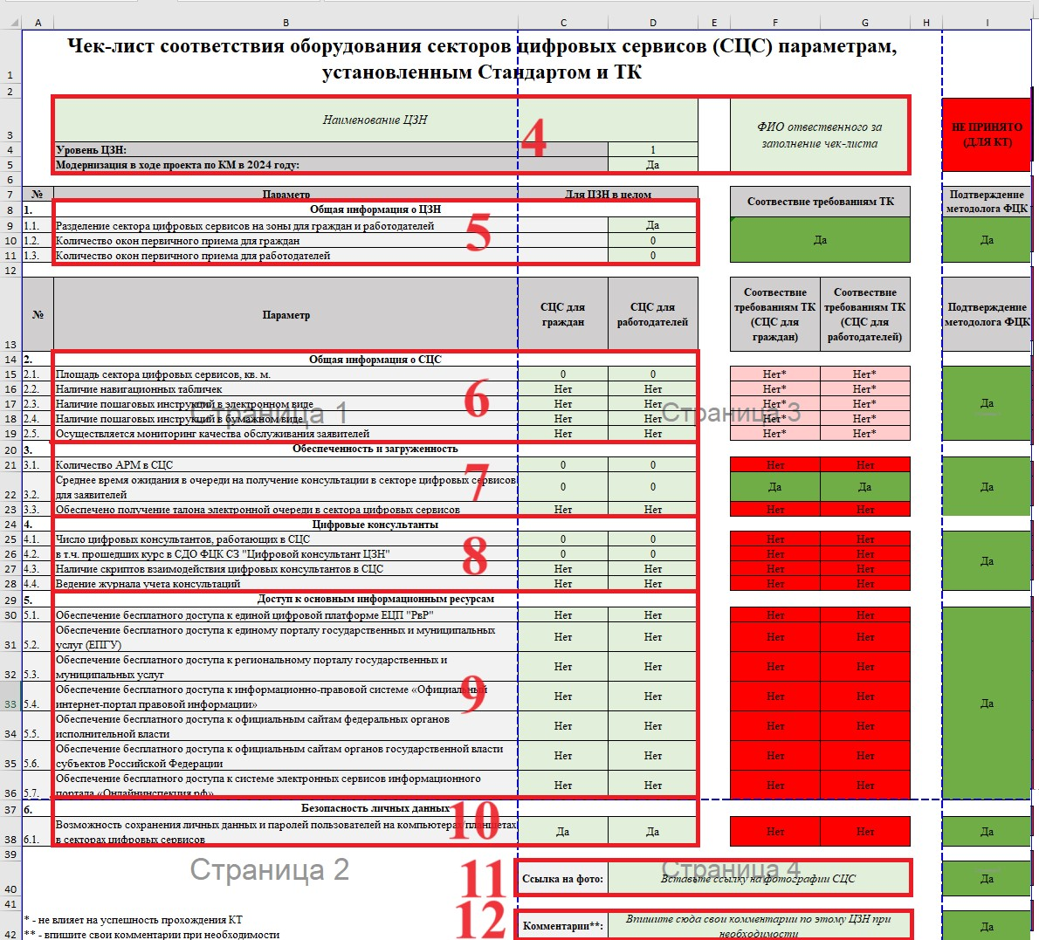
4 | Заполните общие сведения о ЦЗН: - впишите название ЦЗН 1 - укажите его уровень - укажите участвует ли ЦЗН в модернизации в рамках регионального проекта по комплексной модернизации в 2024 году - Впишите ФИО отвественного за заполнение чек-листа по данному ЦЗН | Заполняйте только ячейки выделенные светло-зеленым цветом Не заполняйте ячейки выделенные серым, темно-зеленым и красным цветами (заполняются автоматически или методологом ФЦК)
5 | Заполните блок общих параметров о ЦЗН: - разделены ли сектора цифровых сервисов для граждан и работодателей - количество окон первичного приема для граждан и работодателей (в случае если сектор цифровых сервисов совмещенный указывается суммарное количество окон первичного приема для граждан и работодателей)
Заполните основные параметры чек-листа:
6 | Заполните блок параметров, характеризующих общее состояние СЦС | Данные параметры не влияют на успешность прохождения КТ В случае совмещения СЦС для граждан и работодателей заполняйте только один столбец
7 | Заполните блок параметров, характеризующих нормативную обеспеченность АРМ и загруженность СЦС | Данные параметры влияют на успешность прохождения КТ В случае совмещения СЦС для граждан и работодателей заполняйте только один столбец
8 | Заполните блок параметров, характеризующих работу цифровых консультантов СЦС
9 | Заполните блок параметров, характеризующих доступ к основным электронным ресурсам СЦС
10 | Заполните блок параметров, характеризующих безопасность личных данных пользователей СЦС
11 | Прикрепите ссылку на фотографии СЦС | Рекомендуется создать единое облако с фотографиями СЦС всего региона
12 | Заполните поле для комментариев При необходимости внесите комментарии по данному ЦЗН, которые могут раскрыть особенности работы СЦС, повлиять на принятие положительного заключения по прохождению КТ и т.д. | Поле необязательное к заполнению
Заполните подобным образом чек листы по всем ЦЗН региона

